No6、No7
④_面積変動_カスタム仕様_REV03 10ページの【接地形状切出し図…接地形状が全部（ALL）のタイプ】の図

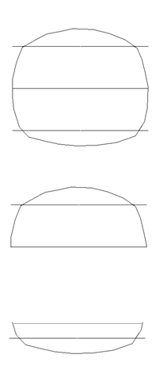

 | All…閉図形になっているストリング形状

 | One side…半円上ストリング形状

 | Bottom side…１／４円ストリング形状

No.18 バルーンについて
＜AutoCADとMechanicalでの機能の違い＞
AutoCADの注釈メニュー

引出線のみでバルーン
メニューがない

AutoCADMechanicalの注釈メニュー

引出線とは別にバルーンメニューがある

